frequencies
PriceBin | count
Luxury (>150 k) | 6
Premium (100–150 k) | 58
Budget (≤50 k) | 158
Midrange (50–100 k) | 324

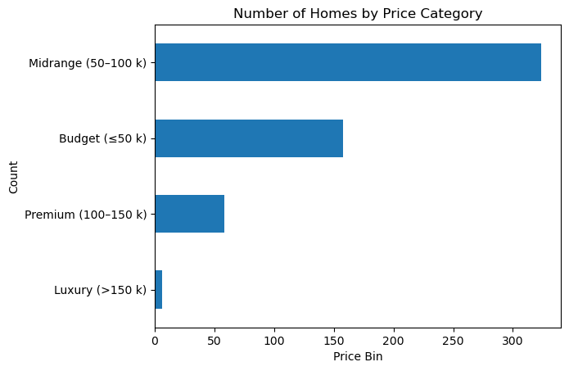

LotsizeQuartile | count
Q2 | 133
Q3 | 134
Q4 | 135
Q1 | 144

LotsizeQuartile | Q1 | Q2 | Q3 | Q4
PriceBin
Budget (≤50 k) | 78 | 49 | 20 | 11
Midrange (50–100 k) | 65 | 80 | 91 | 88
Premium (100–150 k) | 1 | 4 | 23 | 30
Luxury (>150 k) | 0 | 0 | 0 | 6

